BJ型电机综合测试

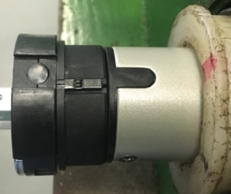

1.电机装入综合测试台
2.用手来回转动，使电机减速端卡进测试台方形槽中
3.电机卡入后，内齿套卡扣与测试台皇冠治具红色记号对齐，插入电机
1.减速端装入测试台，行程端按钮朝上（电源线朝下）
4.完整插入效果
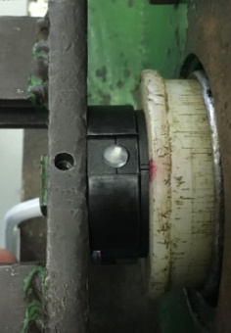
2.装测试扣板
方轴插入测试扣板，测试扣板贴平前盖板
3.接电源线
将电源线棕、蓝、黑线接入到琴键夹中，接地线不接
棕
蓝
黑
★电机电源线含接插件，接到综合测试台上的航空插头进行测试
DOOYA 作业指导书JS-9-1.588 C/00
适用类型：BJ型电机 | 制程站别：综合测试 | 人数：1 | 标准工时： | 日期：2018/12/11
作业步骤：

4.按启动开关
按下开关测试台启动
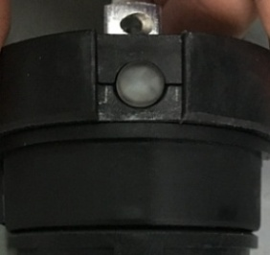
5.上行提升力测试及上行遇阻测试
打正转开关，长按行程头上的按钮不松开，直到电机拉起砝码后松开按钮，电机带动砝码上行，运行过程中打三次停止键，电机每次运行距离不小于10cm，验证电机上行提升力OK；砝码通过计数开关后用档杆模拟遇阻，电机停止运转，测试遇阻OK
计数开关
★上行过程中不能有电机拉不动的情况
★先确认产品电压频率并调整好，再进行测试
★110V/120V 20N/32r电机砝码减重20%测试
6.下行刹车测试
打反转开关，电机带动砝码下行，下行过程中打三次停止键，电机每次运行距离不小于10cm，验证刹车不打滑
★不能刹车打滑

7.取出电机
砝码落地瞬间电机遇阻停止，需要先打正转开关让电机上行一段距离再打反转开关使得电机下行，等砝码完全落地后断电，取下电机

★电机未完全拉起砝码前需要长按行程头按钮，上电之前不要按行程头按钮

